Sheet1
 |  |  |  | QUOTATION

 | CLIENT |  | SKINIA
 | Address
 | Contact Person |  | Ms Vy | Email:
 | Project
 | Date

 |  |  |  |  |  |  |  |  |  |  |  | INTERNAL COST |  | Thông tin giá đầu vào tham khảo
 | Timeline | No. | Description | Unit | Quantity | Unit Price | Amount (VND) | Charged Cost | Note | Product Information |  | Unit Price (VND) | Amount (VND) | Thông tin NCC | Điều khoản thanh toán
 | 28/02/2022 | 1 | Gói TRY FREE + REVIEW | Gói | 1 | 3,000,000 | 3,000,000 | BARTER | 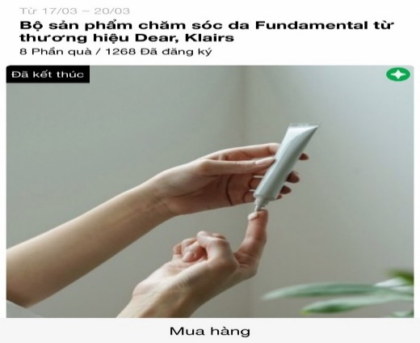 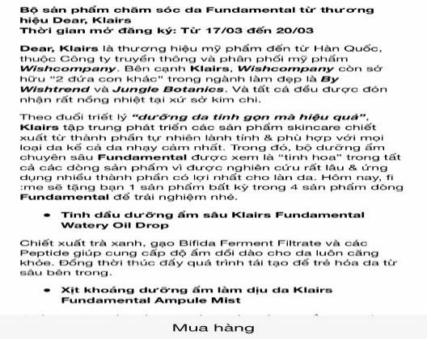 | Link sản phẩm | https://shopee.vn/X%E1%BB%8Bt-Kho%C3%A1ng-Skinia-Water-Relaxing-Mist-i.413213284.9877890846?sp_atk=9376df09-1d82-48be-9bb4-bf01a3af7985
 |  |  | Design template TRY dựa trên materials của nhãn hàng |  |  |  |  |  |  | Tên Sản phẩm | Xịt Khoáng Skinia Water Relaxing Mist/ Xịt Khoáng Dưỡng Ẩm Skinia All In One Essence Mist | 1,000,000 | 1,000,000 | Internal
 |  |  | Sáng tạo nội dung TRY dựa trên mô tả sản phẩm của nhãn hàng |  |  |  |  |  |  | Giá thị trường | 320.000
 |  |  | Packaging và gửi sản phẩm TRY cho các Piers |  | 10 |  |  |  |  | Số lượng | 10 | 25,000 | 250,000 | Đơn vị Đóng gói & Vận chuyển

 |  |  |  | Total costs |  |  |  | 3,000,000 |  | Tổng giá trị sản phẩm | 3,200.000 | Tổng CP (trước VAT) | 1,250,000
 |  |  |  | Management Fee (5%) |  |  |  | 150,000
 |  |  |  | Sub Total |  |  |  | 3,150,000
 |  |  |  | VAT (8%) |  |  |  | 252,000
 |  |  |  | Total |  |  |  | 3,402,000
 | Total value in word:
 | - Báo giá này có giá trị đến ngày 28/02/2022 - Báo giá chưa bao gồm các giá trị về voucher và sản phẩm sponsor cho TRY

 | CREATED BY |  |  | APPROVED BY
 | Signature
 | Full Name |  | Đinh Lệ Thanh
 | Title
 | Telephone |  | 0931459095
 | Email |  | dinhthanh.dmnc@gmail.com

 | DM&C COMPANY LIMITED Golden Building, 10th Floor, 194 Dien Bien Phu Street, Ward 25, Binh Thanh District, Ho Chi Minh
 | Tax: 0314724148
 | Facebook: https://www.facebook.com/clubpiaf.vn
 | App: IOS: https://bitly.clubpiaf.vn/3qrItVf Android: https://bitly.clubpiaf.vn/3wriT3V
THANK YOU FOR CHOOSING CLUBPIAF!

